Title
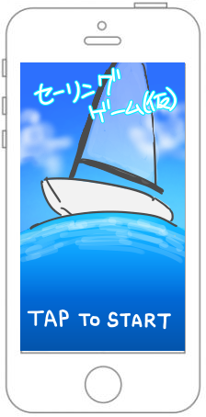
・タイトル画面
１、フェードイン終了後一枚絵とタイトルロゴと「TAP TO START」の文言の表示
２、画面全体をボタンコンポーネントで覆い、
画面のどこを押してもフェードアウトしながらホーム画面に移行する
※文字サイズなどの表記は全体のレイアウトを見て調整できるようにする
ここまでを１シーンとする
TODO : フォントサイズなど決まり次第追記

Home
UI・練習 ･･･チュートリアル選択シーンに
フェードアウトして移行
UI・CPUとプレイ･･･CPUとのプレイに行く（CGとの相談）
UI・2Pでプレイ ･･･オンラインで対戦（なくなりそう）
[共通フッター]
UI・ホーム ･･･今の画面を閉じ⓵を表示
（どう表示するかは未確定）
UI・対戦 ･･･何も機能させない
UI・設定 ･･･CGと要相談（何を設定するか）
１、OutGame共通フッターを使用
２、練習ボタンを選ぶとフェードアウトして
チュートリアル選択シーンに遷移
３、CPUと対戦を選ぶとフェードアウトして
船の選択シーンに遷移
４、共通フッターの各ボタンは押すと
それぞれに対応した画面を表示
TODO : フォントサイズなど決まり次第追記
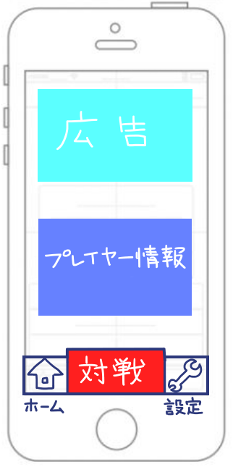 ⓵ メインホーム | 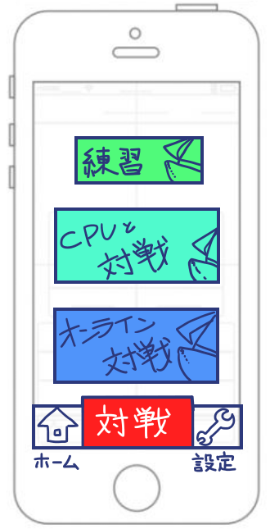 ➁ 対戦形式セレクト画面

UI・プレイヤー情報 ･･･CGと要相談（何を表示するか）
UI・広告 ･･･CGと要相談（何を表示するか）
[共通フッター]
UI・ホーム ･･･この画面では何も機能させない
UI・対戦 ･･･⓶の画面を表示する
（どう表示するかは未確定）
UI・設定 ･･･CGと要相談（何を設定するか）
１、OutGame共通フッターを使用
２、各ボタンを押すとそれぞれに対応した画面を表示
※広告、プレイヤー情報は謎すぎわろた状態だから保留
TODO : フォントサイズなど決まり次第追記

③ 設定画面

UI・プレイヤー情報 ･･･CGと要相談（何を表示するか）
UI・広告 ･･･CGと要相談（何を表示するか）
UI・ホーム ･･･⓵の画面を表示する
（どう表示するかは未確定）
UI・対戦 ･･･⓶の画面を表示する
（どう表示するかは未確定）
UI・設定 ･･･CGと要相談（何を設定するか）
１、OutGame共通フッターを使用
２、？？？？？？？？
TODO : フォントサイズなど決まり次第追記
未確定

